ギミック
ギミック

 | ギミック | アクション | 動き | 突破出来る代わりのアクション | 遊び | アクション | 詳細
 | ブロック | ジャンプ | 飛び越える | しゃがみ || 上矢印 | 状況によってアクションを使い分ける | ブロック(2段) | 上を飛び越える、場合によっては下に隙間がある
 | 2段ブロック | ジャンプ+しゃがみ | 飛び越える | しゃがみ || ジャンプ+上矢印 | 組み合わせを覚えさせる |  | 正解のアクションが選択されなかった場合ゲームオーバー
 | 壁 | ひっつき | ひっついて進む | ジャンプ+ひっつき | 落ちないように壁を使う
 | 双璧 | ひっつき+ジャンプ | 壁キックで進む | ジャンプ+走り || ジャンプ+加速床 | 壁キックで2枚の壁を越える
 | 妨害壁 | ジャンプ+ひっつき | 壁を使わず進む | ジャンプ+走り || ジャンプ+加速床 | 壁を使わない方法を考えさせる
 | 加速床 | 選択なし | 走る | 走り | ギミックの回避などに使用
 | 加速床 | ジャンプ | 遠くまで飛べる | ジャンプ+走り | 大穴や妨害壁を越える
 | 加速床 | しゃがみ | しゃがんだまま移動 | しゃがみ+走り | 妨害の回避に使う
 | 穴 | ジャンプ | 飛び越える | 走り || 加速床 || 上矢印 | 飛ばないと落ちる、回避方法が多い
 | 上矢印 | 選択なし | 飛ぶ | ジャンプ | ジャンプを省略したい時に使用
 | 上矢印 | ジャンプ | 高くまで飛べる | ジャンプ+しゃがみ(ジャンプ) | 高く飛びたい時
 | 上矢印 | 走り | 遠くまで飛べる | ジャンプ+走り || ジャンプ+加速床 | 大きな妨害を越える時に使用
 | 上矢印 | しゃがみ+走り | 通り抜けて回避 | しゃがみ+加速床 | 避けれる、先に妨害がある時
 | ハンマー | ジャンプ | 飛び越える | 上矢印 || 選択なし | ブロックと違い、しゃがみは使えない
 | 針 | 選択なし | 通り抜ける | 全アクション | 操作しなくても通れる(回数で気付かせる)
 |  |  |  |  |  | 璧 | ひっついて進む
 |  |  |  |  |  |  | ひっつく→進む→降りるまでがひっつきアクションの流れ
 |  |  |  |  |  |  | 正解のアクションが選択されなかった場合ゲームオーバー

 |  |  |  |  |  | 双璧 | 壁が向かい合ってる且つ少しズレてる
 |  |  |  |  |  |  | ひっつきだけだと落下してゲームオーバーになる
 |  |  |  |  |  |  | 壁キックは壁に対して直で行うので直前にひっつきがいる(仕様)
 |  |  |  |  |  |  | 正解のアクションが選択されなかった場合ゲームオーバー

 |  |  |  |  |  | 妨害壁 | 加速床などで壁を使わずに避ける
 |  |  |  |  |  |  | 壁キックでも避けれる
 |  |  |  |  |  |  | ひっつきはそのまま進んでしまうので妨害に当たる

 |  |  |  |  |  | 加速床 | 踏むことで加速する、スライディングと原理は同じ
 |  |  |  |  |  |  | 走りと同じ効果なので、他のアクションと組み合わせ可能
 |  |  |  |  |  |  | スライディングで回避出来るギミックに対して使用

 |  |  |  |  |  | 穴 | 落ちる穴、落ちるとゲームオーバー
 |  |  |  |  |  |  | アクションで回避
 |  |  |  |  |  |  | ひっつきなどは、ひっつく場所がないのでそのまま落下

 |  |  |  |  |  | 上矢印 | ジャンプの代わりに使える
 |  |  |  |  |  |  | 組み合わせることでハイジャンプなどが出来る
 |  |  |  |  |  |  | このギミックは使用したくない場合回避が可能

 |  |  |  |  |  | ハンマー | レーン分岐に使用
 |  |  |  |  |  |  | アクションで回避が出来る
 |  |  |  |  |  |  | アクションを選択しない場合、レーン分岐する
 |  |  |  |  |  |  | 分岐先がない場合落ちる
 |  |  |  |  |  |  |  | 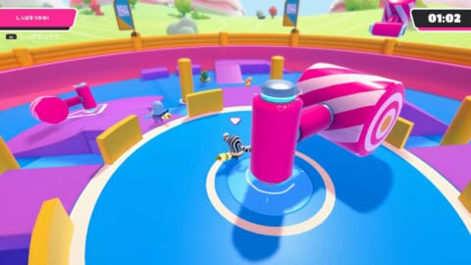

 |  |  |  |  |  | 針(円錐) | 妨害に使用、アクションを選択しなくてもいける仕様
 |  |  |  |  |  |  | ジャンプや他のアクションでも回避可能
 |  |  |  |  |  |  | ゲームオーバーのパターンがない
 |  |  |  |  |  | 

タイトル
タイトル

ステージ選択
遊び方
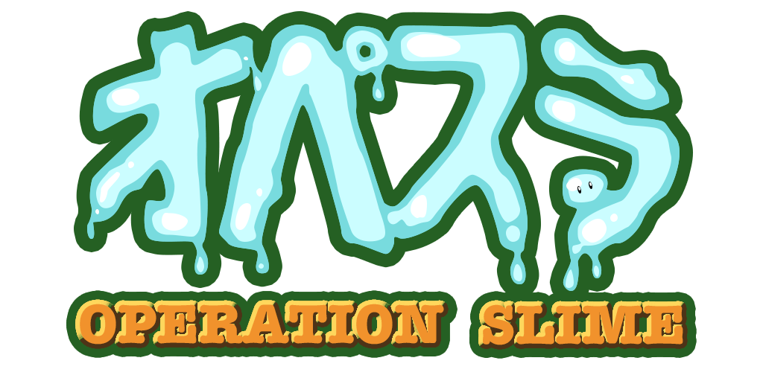
 | シーン移動 | 詳細 | 操作
 | ステージ選択 | 選択画面へ移動 | カーソルを合わせて 選択
 | 遊び方 | 遊び方画面へ移動

 | タイトル | 詳細
 | タイトルロゴ | オペスラ
 | 背景 | ゲームの一部画像

ステージ選択画面
選択画面

ステージ選択
ステージ1
サムネ
ステージ2
サムネ
ステージ3
サムネ
ステージ4
サムネ
タ
 | シーン移動 | 詳細 | 操作 | 選択画面
 | ステージ(n) | ステージ(n)へ移動 | カーソルを合わせて 選択
 | 矢印 | ページを移動
 | タイトル(タ) | タイトルへ移動

 | 選択画面 | 詳細
 | サムネ | ステージの初期位置
 | 背景 | ゲームの一部画像

アクション選択画面
選択画面

 | 採用
 | アクション選択画面(イメージ) | 詳細
 | カード的なもので見せる | カードにアクションが書かれている
 |  | 後ろのギミックは見えやすくする
 |  | 複数選択の場合、分かりやすく横に並べる
 |  | 決定時選択されたカードだけを表示する
 | 通常選択 |  |  |  | 合体 | アクション選択時、どのアクションと組み合わせれば何になるかを、分かるように別で表示する

戻る
アク
戻る
戻る
戻る
合体

アク
アク
アク
アク
アク
アク
アク
アク
アク
アク
アク
アク
アク

 | アクション選択画面(イメージ) | 詳細 | アクション選択画面(イメージ) | 詳細 |  |  | アクション選択画面(イメージ) | 詳細
 | 主人公の周りに選択肢を出す | 主人公を囲むように表示 | 左右選択 | 矢印でアクションを変えれる |  |  | 吹き出し | 考えてる
 |  | 背景は少し暗くする |  | 選択肢は円で回転してる |  |  |  | 吹き出しでギミックが隠れないように
 |  | ギミックだけは明るく見やすくする |  | 全部で何個あるのか見えるようにする |  |  |  | 主人公の記憶と言う提でも良い
 |  | 決定時大きく表示して分かりやすくする |  | 決定時選択された物だけ大きく表示 |  |  |  | 決定時、選択した吹き出しのみ大きく表示

 | 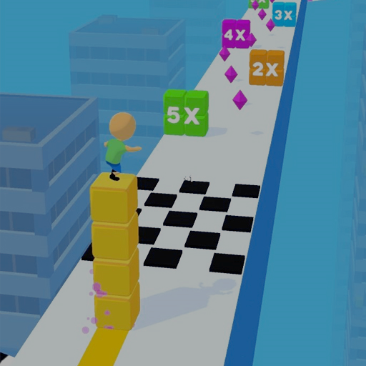
アク
アク
アク
アク
アクション
アク
アク
アク
アク
アク
アク

ステージ
ステージ

 | シーン移動 | 詳細 | カメラ
 | リザルトへ | ゴールに触れた後移動 | 後ろ | スカイ

 | ステージ | 詳細
 | カメラ | 主人公について行く(右図を参考)
 |  | アクション選択時に移動させれる
 | 背景 | 四角のブロックが沢山浮いてる感じ
 | 行動内容 | 何をするターンなのかを表示
 |  | ステージ確認→アクション選択→開始
 |  | しているアクションの内容を表示
 | ゴール | ゴールに触れるとシーン移動

 | ステージパーツ | 詳細
 | Stage_Block | 通常地面
 | Action_block | アクション開始地面
 | Action_reset | アクションリセット地面

王冠
ミッション
行動内容
ポーズ
 | レイアウト
 |  |  | ステージ
 |  |  | 直線 | スカイ
 |  |  |  | 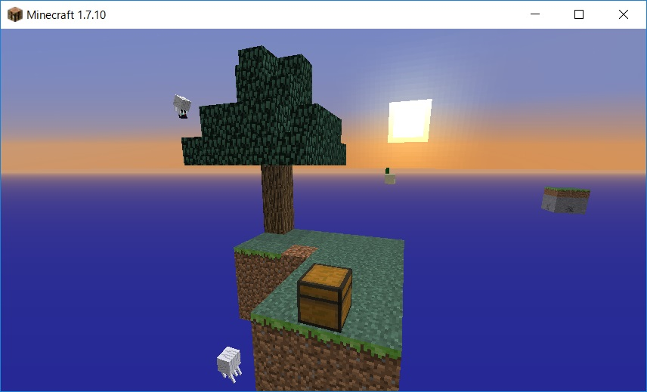

カード表示位置

シーン移動
シーン移動

タイトル
選択画面
ステージ
リザルト

遊び方

リザルト
リザルト

リザルト
ミッション
次のステージへ
リトライ
ステージ選択へ
リザルト
ミッション
次のステージへ
リトライ
ステージ選択へ
 | シーン移動 | 詳細 | リザルト画面(王冠未所持) | リザルト画面(王冠所持)
 | 次のステージ | 次のステージへ移動
 | リトライ | 今のステージをやり直す
 | ステージ選択 | 選択画面へ移動

 | 表示 | 詳細
 | アイテム | 取得/未取得
 | ミッション | 達成したかどうかを表示
 | アクション回数 | 全アクションの合計
 | 背景 | ゲームの一部画像

 | アイテム | 詳細
 | 王冠 | ステージ上のアイテム

 | ミッション
 | 〇アクションを 使ってクリア/使わずにクリア
 | 合体アクションを 使ってクリア/使わずにクリア
 | アクションを○回 以上でクリア/以下でクリア
 | 〇アクションを○回 以上でクリア/以下でクリア
 | 〇ギミックを〇アクション でクリア/以外でクリア

遊び方
遊び方

遊び方
操作説明やギミックの説明
 | シーン移動 | 詳細 | 遊び方
 | タイトル | タイトルへ移動

 | 内容 | 詳細
 | 遊び方説明 | ゲームの流れ、アクション ギミックの説明、評価の説明

 | チュートリアルステージに全て入れれる場合、残り時間によっては作成しない

